Hoja1
 |  | Referencia: |  |  | 002 |  |  | Maribel Gil modelista |  | 0 a 1.5 | 5 | 1.05
 |  | Tipo: |  |  | porta pasaporte |  |  |  |  | 1.51 a 3 | 10 | 1.1
 |  | Fecha: |  |  | 2023-03-10 |  |  |  |  | 3.01 a 5 | 15 | 1.15
 |  | cliente |  |  | SENA |  |  |  |  | mas de 5 | 20 | 1.2
 |  | numero de ficha |  |  | celda de producción |  |  |  |  | tiras de mas de 80 cm | 40 | 1.4

material | numero del molde | nombre del molde | cantidad | alto | ancho | alto x ancho = cm_2 | dm_2 | % desperdicio | Total | 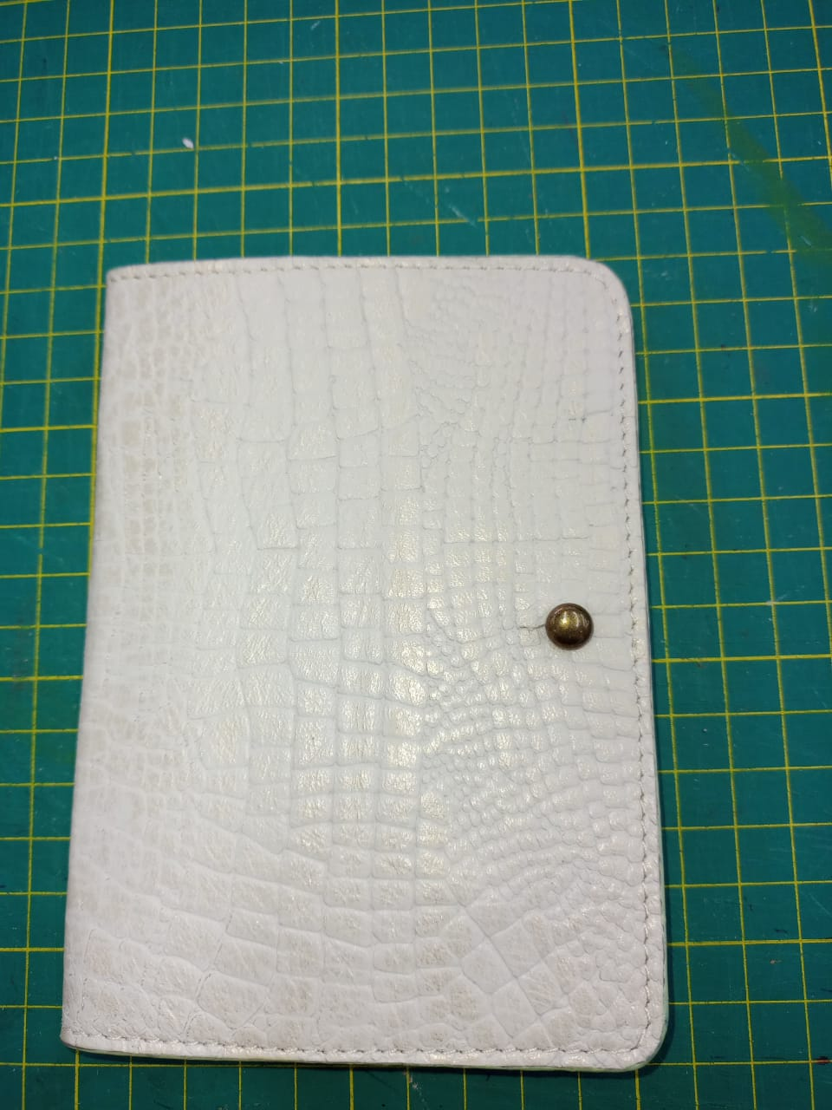 PENDIENTE FOTO
cuero | 1 | espaldar | 1 | 14.3 | 21 | 300.3 | 3.00 | 1.15 | 3.45
 | 2 | bolsillo interno | 1 | 7.6 | 9.3 | 70.68 | 0.71 | 1.05 | 0.74
 |  |  |  |  |  | 0 | 0.00 | 1.1 | 0.00
 |  |  |  |  |  | 0 | 0.00 | 1.05 | 0.00
 |  |  |  |  |  | 0 | 0.00 | 1.05 | 0.00
 |  |  |  |  |  | 0 | 0.00 | 1.2 | 0.00
 |  |  |  |  |  | 0 | 0.00 | 1.15 | 0.00
 |  |  |  |  |  | 0 | 0.00 | 1.1 | 0.00
 |  |  |  |  |  | 0 | 0.00 | 1.05 | 0.00
 |  |  |  |  |  | 0 | 0.00 | 1.05 | 0.00
 |  |  |  |  |  | 0 | 0.00 | 1.05 | 0.00
 |  |  |  |  |  | 0 | 0.00 | 1.05 | 0.00
 |  |  |  |  |  | 0 | 0.00 | 1.05 | 0.00
 |  |  |  |  |  | 0 | 0.00 | 1.4 | 0.00
 |  |  |  |  |  | 0 | 0.00 | 0 | 0.00
 |  |  |  |  |  | 0 | 0.00 | 0 | 0.00
 |  |  |  |  |  | 0 | 0.00 | 0 | 0.00
 |  |  |  |  |  | 0 | 0.00 | 0 | 0.00
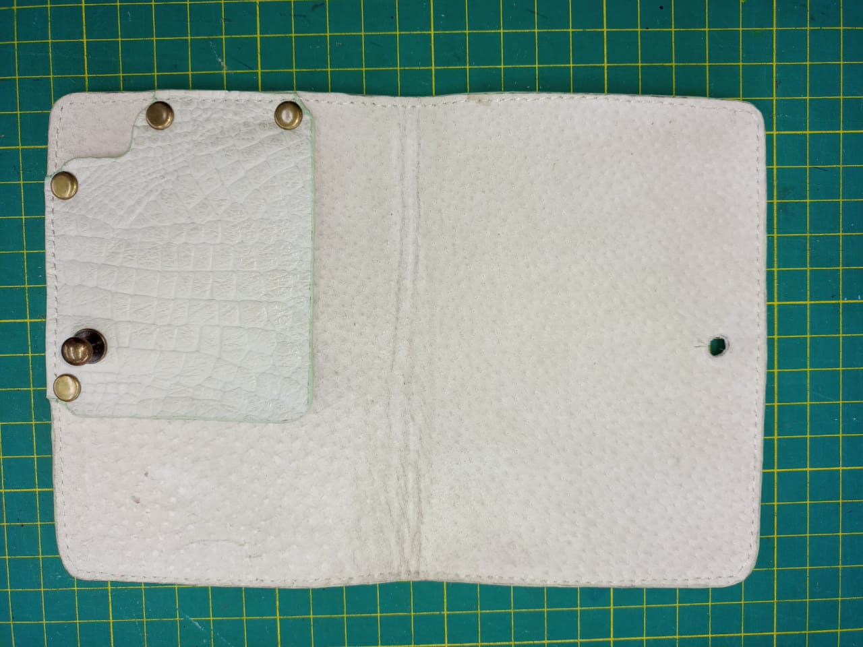
 | total cuero en dm_2 |  |  |  |  |  |  |  | 4.20
perimetros para consumo de hilo en cm |  |  |  | 21.9 | 30.3 | 52.2 | 104.4

material | numero del molde | nombre del molde | cantidad | alto | ancho | atlo x ancho=cm_2 | dm_2 | % desperdicio | Total
forro cerdo | 1 | espaldar | 1 | 14.3 | 21 | 300.3 | 3.00 | 1.05 | 3.15
 |  |  |  |  |  | 0 | 0.00 | 1.05 | 0.00
 |  |  |  |  |  | 0 | 0.00 | 1.2 | 0.00
 |  |  |  |  |  | 0 | 0.00 | 1.05 | 0.00
 |  |  |  |  |  | 0 | 0.00 | 1.05 | 0.00
 |  |  |  |  |  | 0 | 0.00 | 1.2 | 0.00
 |  |  |  |  |  | 0 | 0.00 | 1.1 | 0.00
 |  |  |  |  |  |  |  |  | 3.15

material | numero del molde | nombre del molde | cantidad | alto | ancho | atlo x ancho=cm_2 | % desperdicio | Total
salpa | 3 | refuerzo | 2 | 9.5 | 14 | 133 | 1.1 | 292.60
 |  |  |  |  |  | 0 | 1.1 | 0.00
 |  |  |  |  |  | 0 | 1.1 | 0.00
 |  |  |  |  |  | 0 | 1.1 | 0.00
 |  |  |  |  |  | 0 | 1.1 | 0.00
 |  |  |  |  |  | 0 | 1.1 | 0.00
 |  |  |  |  |  | 0 | 1.1 | 0.00
 |  |  |  |  |  | 0 | 1.1 | 0.00
 |  |  |  |  |  | 0 | 1.1 | 0.00
 |  |  |  |  |  | 0 | 1.1 | 0.00
 |  |  |  |  |  | 0 | 1.1 | 0.00

 | total FORRO en cm_2 |  |  |  |  |  |  | 292.60

material | numero del molde | nombre del molde | cantidad | alto | ancho | atlo x ancho=cm_2 | dm_2 | % desperdicio | Total
 |  |  |  |  |  | 0 | 0.00 | 1.05 | 0.00
 |  |  |  |  |  | 0 | 0.00 | 1.05 | 0.00
 |  |  |  |  |  | 0 | 0.00 | 1.05 | 0.00
 |  |  |  |  |  | 0 | 0.00 | 1.05 | 0.00
 |  |  |  |  |  | 0 | 0.00 | 1.05 | 0.00
 |  |  |  |  |  | 0 | 0.00 | 1.05 | 0.00
 |  |  |  |  |  | 0 | 0.00 | 1.05 | 0.00
 |  |  |  |  |  | 0 | 0.00 | 1.05 | 0.00
 |  |  |  |  |  | 0 | 0.00 | 0 | 0.00
 |  |  |  |  |  | 0 | 0.00 | 0 | 0.00
 |  |  |  |  |  |  |  |  | 0.00

material | numero del molde | nombre del molde | cantidad | alto | ancho | atlo x ancho=cm_2 | % desperdicio | Total
 |  |  |  |  |  | 0 | 1.1 | 0.00
 |  |  |  |  |  | 0 | 1.1 | 0.00
 |  |  |  |  |  | 0 | 1.1 | 0.00

 | total FORRO en cm_2 |  |  |  |  |  |  | 0.00

material | numero del molde | nombre del molde | cantidad | alto | ancho | atlo x ancho=cm_2 | % desperdicio | Total
 |  |  |  |  |  | 0 | 1.1 | 0.00
 |  |  |  |  |  | 0 | 1.1 | 0.00
 |  |  |  |  |  | 0 | 1.1 | 0.00

 |  |  |  |  |  | 0 | 1.1 | 0.00

 | total FORRO en cm_2 |  |  |  |  |  |  | 0.00

